PLANILLA DE EMPLEADOS
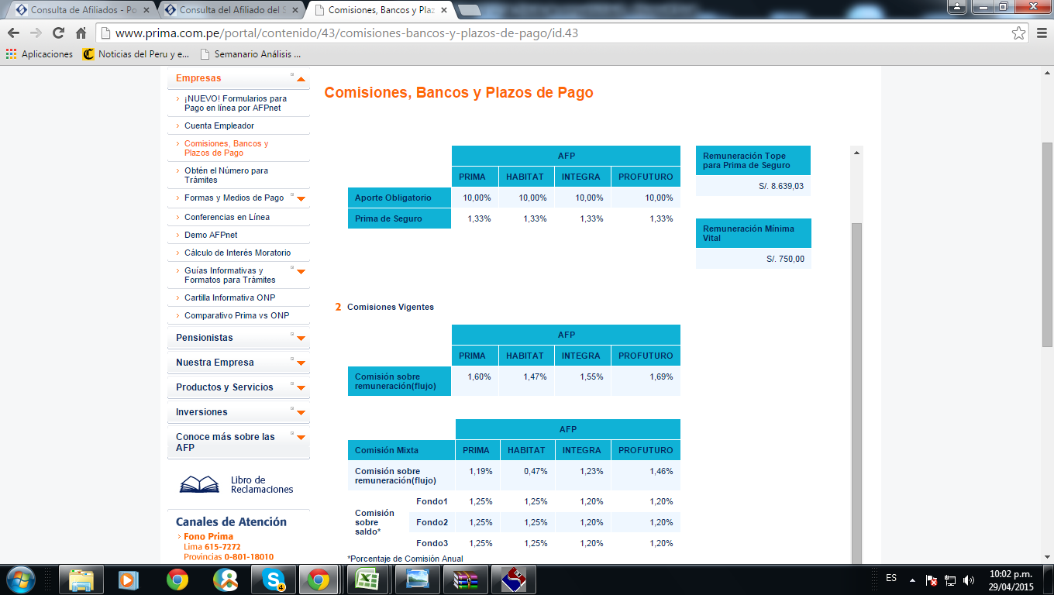
MANO DE OBRA DIRECTA
 |  |  | SNP | Aporte Obligt | Comision | Comision Mixta |  |  | APORTACION
DESCRIPCION | CANTIDAD | SUELDO MES | 12% | 10% | 1.60% | 1.19% | Total Dscto | Neto A pagar | ESSALUD 9% | TOTAL GASTO
Cocinero | 1 | S/. 1,100.00 |  | S/. 110.00 | S/. 17.60 | S/. 13.09 | S/. 140.69 | S/. 959.31 | S/. 99.00 | S/. 1,199.00 | 99 | S/.1,199.00 | 1199
Ayudante de cocina | 2 | S/. 850.00 |  | S/. 85.00 | S/. 13.60 | S/. 10.12 | S/. 108.71 | S/. 741.29 | S/. 76.50 | S/. 926.50
Mozos | 3 | S/. 850.00 | S/. 102.00 |  |  |  | S/. 102.00 | S/. 748.00 | S/. 76.50 | S/. 926.50 | 76.5 | S/.926.50 | 2779.5
TOTAL PLANILLA |  | S/. 2,800.00 | S/. 102.00 | S/. 195.00 | S/. 31.20 | S/. 23.21 | S/. 351.41 | S/. 2,448.60 | S/. 252.00 | S/. 3,052.00 |  | S/.2,125.50 | 3978.5
APORTES A PAGAR | %

MANO DE OBRA INDIRECTA
 |  |  | SNP | Aporte Obligt | Comision | Comision Mixta |  |  | APORTACION
DESCRIPCION | CANTIDAD | SUELDO MES | 12% | 10% | 1.60% | 1.19% | Total Dscto | Neto A pagar | ESSALUD 9% | TOTAL GASTO
Administrador | 1 | S/. 900.00 |  | S/. 90.00 | S/. 14.40 | S/. 10.71 | S/. 115.11 | S/. 784.89 | S/. 81.00 | S/. 981.00
TOTAL PLANILLA |  | S/. 900.00 | S/. 0.00 | S/. 90.00 | S/. 14.40 | S/. 10.71 | S/. 115.11 | S/. 784.89 | S/. 81.00 | S/. 981.00
APORTES A PAGAR | %

 |  |  |  |  |  | TOTAL MANO DE OBRA |  |  | S/. 4,033.00

CUADROS DE RATIOS
 | Liquidez General (AC/PC)
1ER TRIMESTRE | 4.23
2DO TRIMESTRE | 4.65
3ER TRIMESTRE | 4.06
4TO TRIMESTRE | 3.88
5TO TRIMESTRE | 3.92
6TO TRIMESTRE | 3.91
7MO TRIMESTRE | 3.82
8VO TRIMESTRE | 3.67
 | Prueba Acida ( (AC-EXIS)/PC)
 | 3.13
 | 2.98
 | 2.99
 | 2.82
 | 2.90
 | 2.91
 | 2.84
 | 2.72

 | Prueba Defensiva (CB/PC)
 | 2.78
 | 2.54
 | 2.71
 | 2.61
 | 2.64
 | 2.65
 | 2.53
 | 2.42
 | Capital de Trabajo (AC-PC)
 | 94050
 | 70016
 | 91597
 | 87784
 | 92017
 | 93801
 | 92347
 | 89886

 | Estructura de capital(Pasivo total/Patrimonio)
 | 0.89
 | 0.50
 | 0.37
 | 0.25
 | 0.18
 | 0.14
 | 0.10
 | 0.07
 | Rotacion de Inmueble Maquinaria y Equipo
 | 6.15
 | 4.10
 | 6.15
 | 6.15
 | 6.15
 | 6.15
 | 6.15
 | 6.15

 | Endeudamiento total
 | 0.46
 | 0.47
 | 0.41
 | 0.38
 | 0.34
 | 0.30
 | 0.25
 | 0.21
 | Rentabilidad DE la inversion
 | 36.66
 | 27.26
 | 36.98
 | 37.97
 | 37.39
 | 37.05
 | 0.37
 | 0.38

 | Rentabilidad DEL patrimonio
 | 0.71
 | 0.29
 | 0.33
 | 0.25
 | 0.20
 | 0.17
 | 0.14
 | 0.13
 | Rentabilidad DE ventas
 | 0.29
 | 0.25
 | 0.29
 | 0.29
 | 0.29
 | 0.30
 | 0.30
 | 0.30

